Накладная-№3
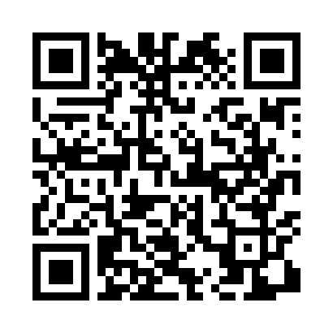
Номер товарно-транспортной накладной: |  |  | Торговый представитель: 3 Абдувоитов Миршод
Поставщик: Toshkent falcon fly 2 |  |  | Телефон торгового представителя: +998915200523
Дата отгрузки: 20.12.2025 |  |  | Контрагент: """" Klient
Дата консигнации: |  |  | Адрес:
Доставщик: |  |  | Телефон:
Телефон доставщика:
Время заказа: 20.12.2025 09:42:33
№ | Штрих-код | Название товаров (работ,услуг) | Количество | Количество в кейсе | Цена | Сумма
 |  |  | 11 |  |  | 133.1
1 | 2016506824024 | Набор сольница зелёный карусель SV-52-6 | 2 | 2 шт. | 7.35 | 14.70
2 | 6965065002922 | Ширинликлар учун шиша идиш сахарница DB-94-29 2 | 6 | 6 шт. | 2.20 | 13.20
3 | 6912455147874 | Металлический стеллаж для стиральной машины T W106 92.5*37*56 XP-21-3 | 2 | 2 шт. | 7.60 | 15.20
4 | 2017442983622 | Коврики напольные для ванной комнаты 0.9*15m DB-110-6 | 1 | 1 коробка | 90 | 90
Итого: 133.1$|->UZS: 1,663,750.00

